项目需求
物资名称 | 规格参数 | 数量 | 单位 | 参考图片 | 备注
光学相干断层扫描仪（OCT） | 轴向分辨率≤5微米 横向分辨率≤15微米 扫描速度≥26000次A-Scan/秒 扫描深度:≥2048点 光源:超级发光二级管(SLD) 840nm | 1 | 台 | 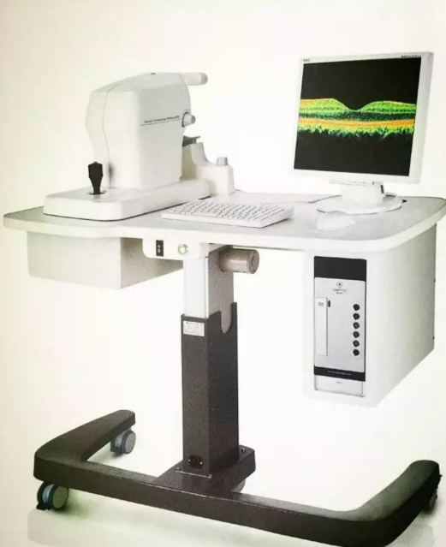 | 需要安装，需要本地售后，能保证维修时间在48小时内

